Eclipse
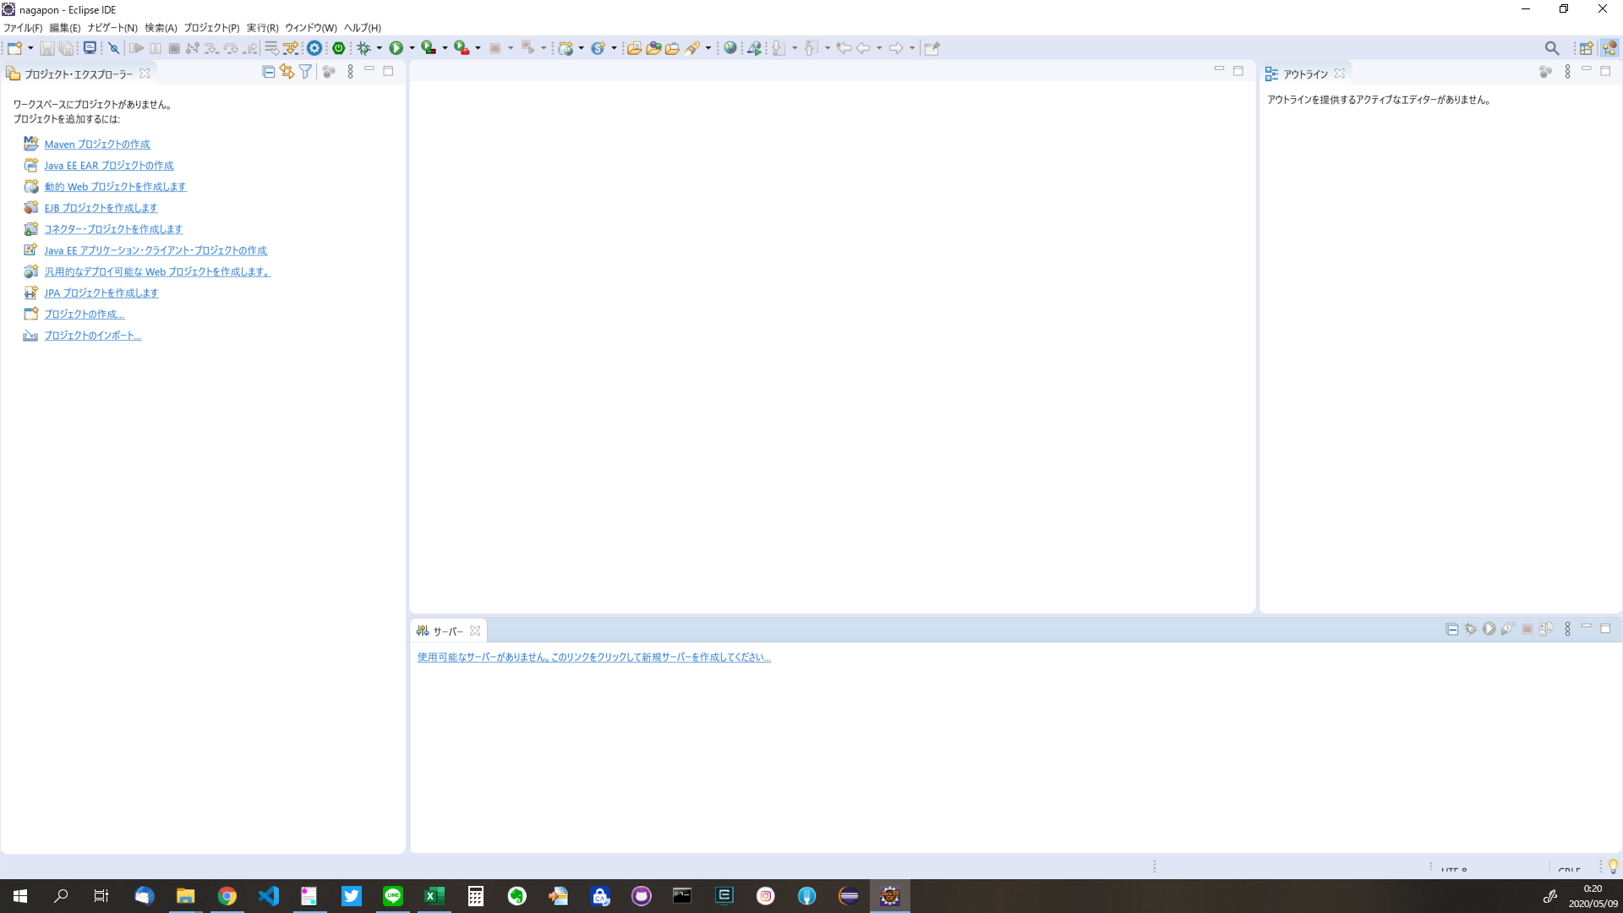

https://mergedoc.osdn.jp/からZIPファイルダウンロード
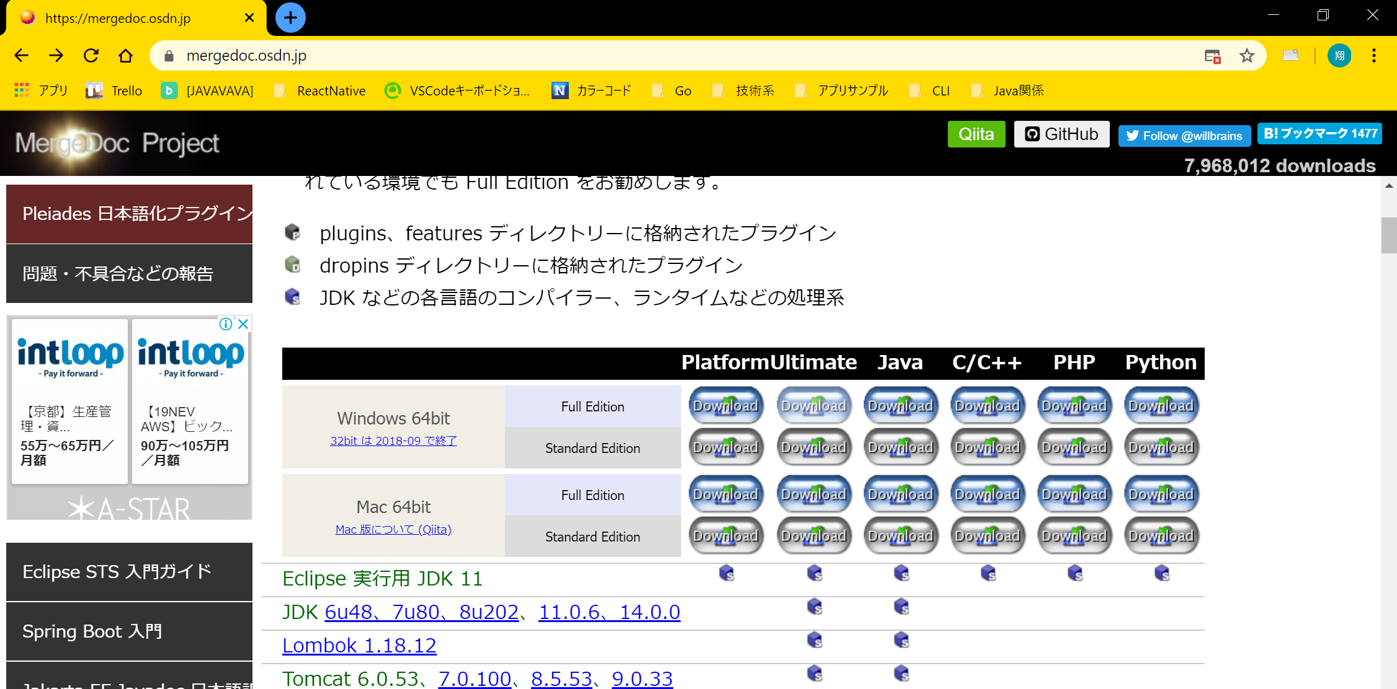

C:\pleiades-2020-03に解凍

eclipse.exe -clean.cmdを実行
※次回以降はeclipse.exeを起動
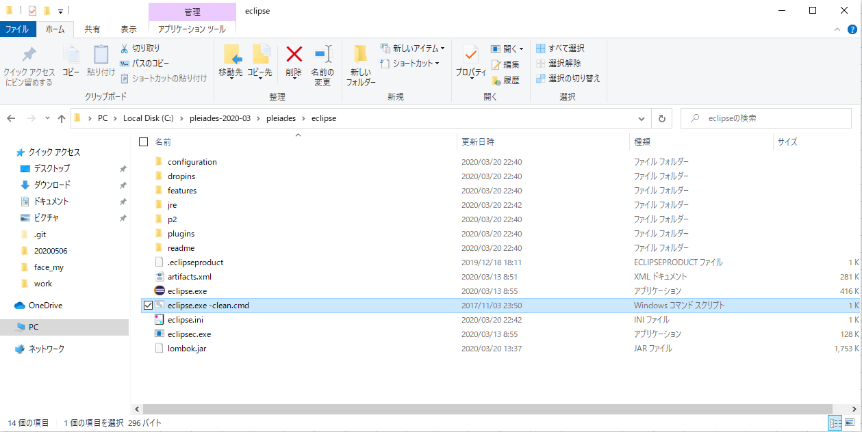

同じディレクトリにワークスペース配置（不都合がある場合はご連絡ください）
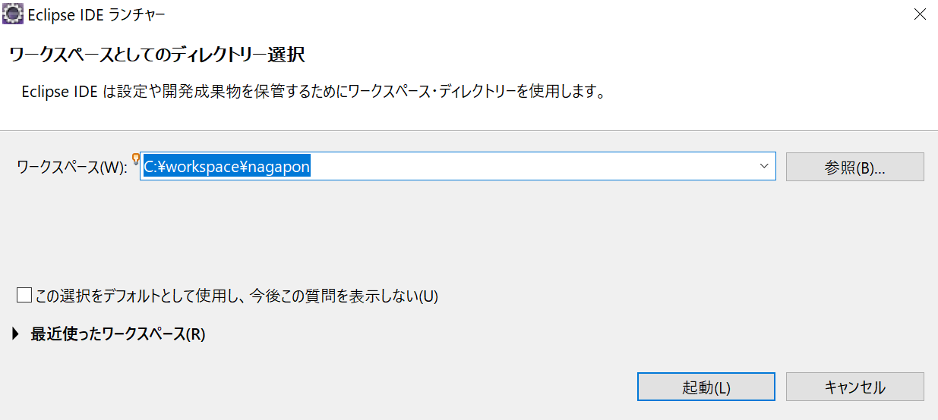

Eclipseが開けたらOK（画面は同じじゃなくてもOK）

プロジェクト連携迄
参考になるかも | https://www.ipride.co.jp/blog/2225

新規プロジェクト作成
ファイル＞新規＞その他
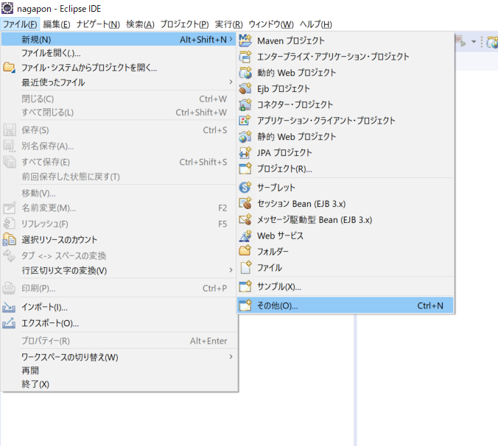

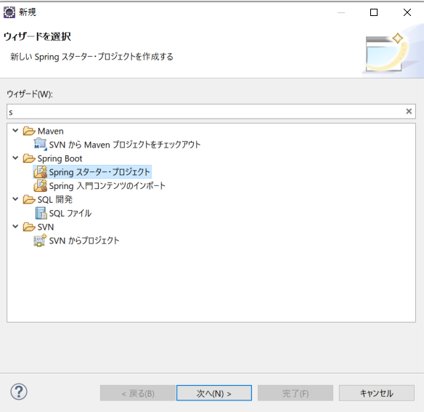
Spring スターター・プロジェクト

名前 | nagaproject
Javaバージョン | 11
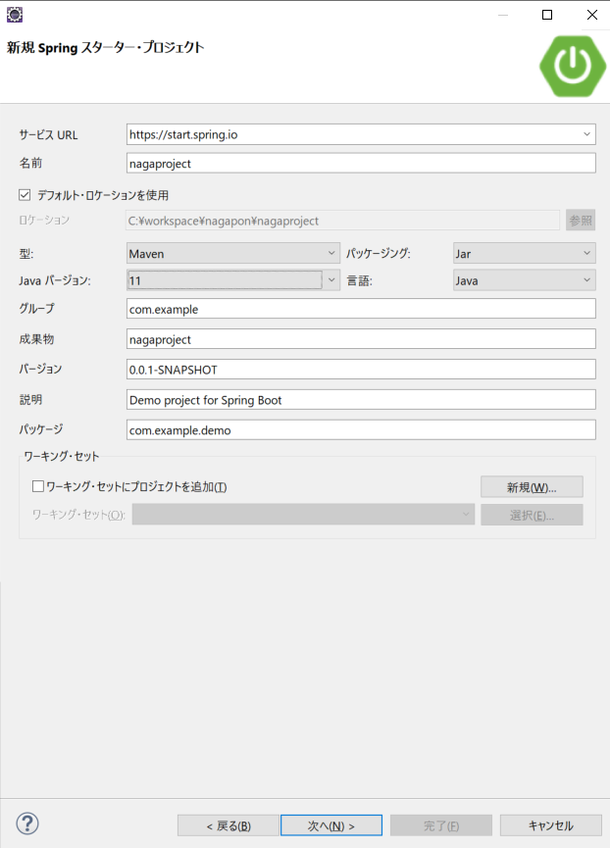

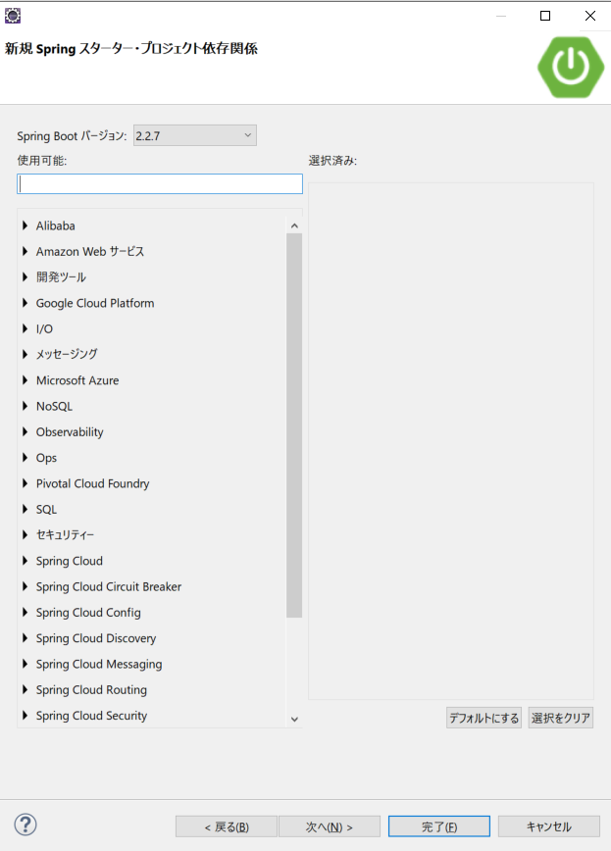

完成
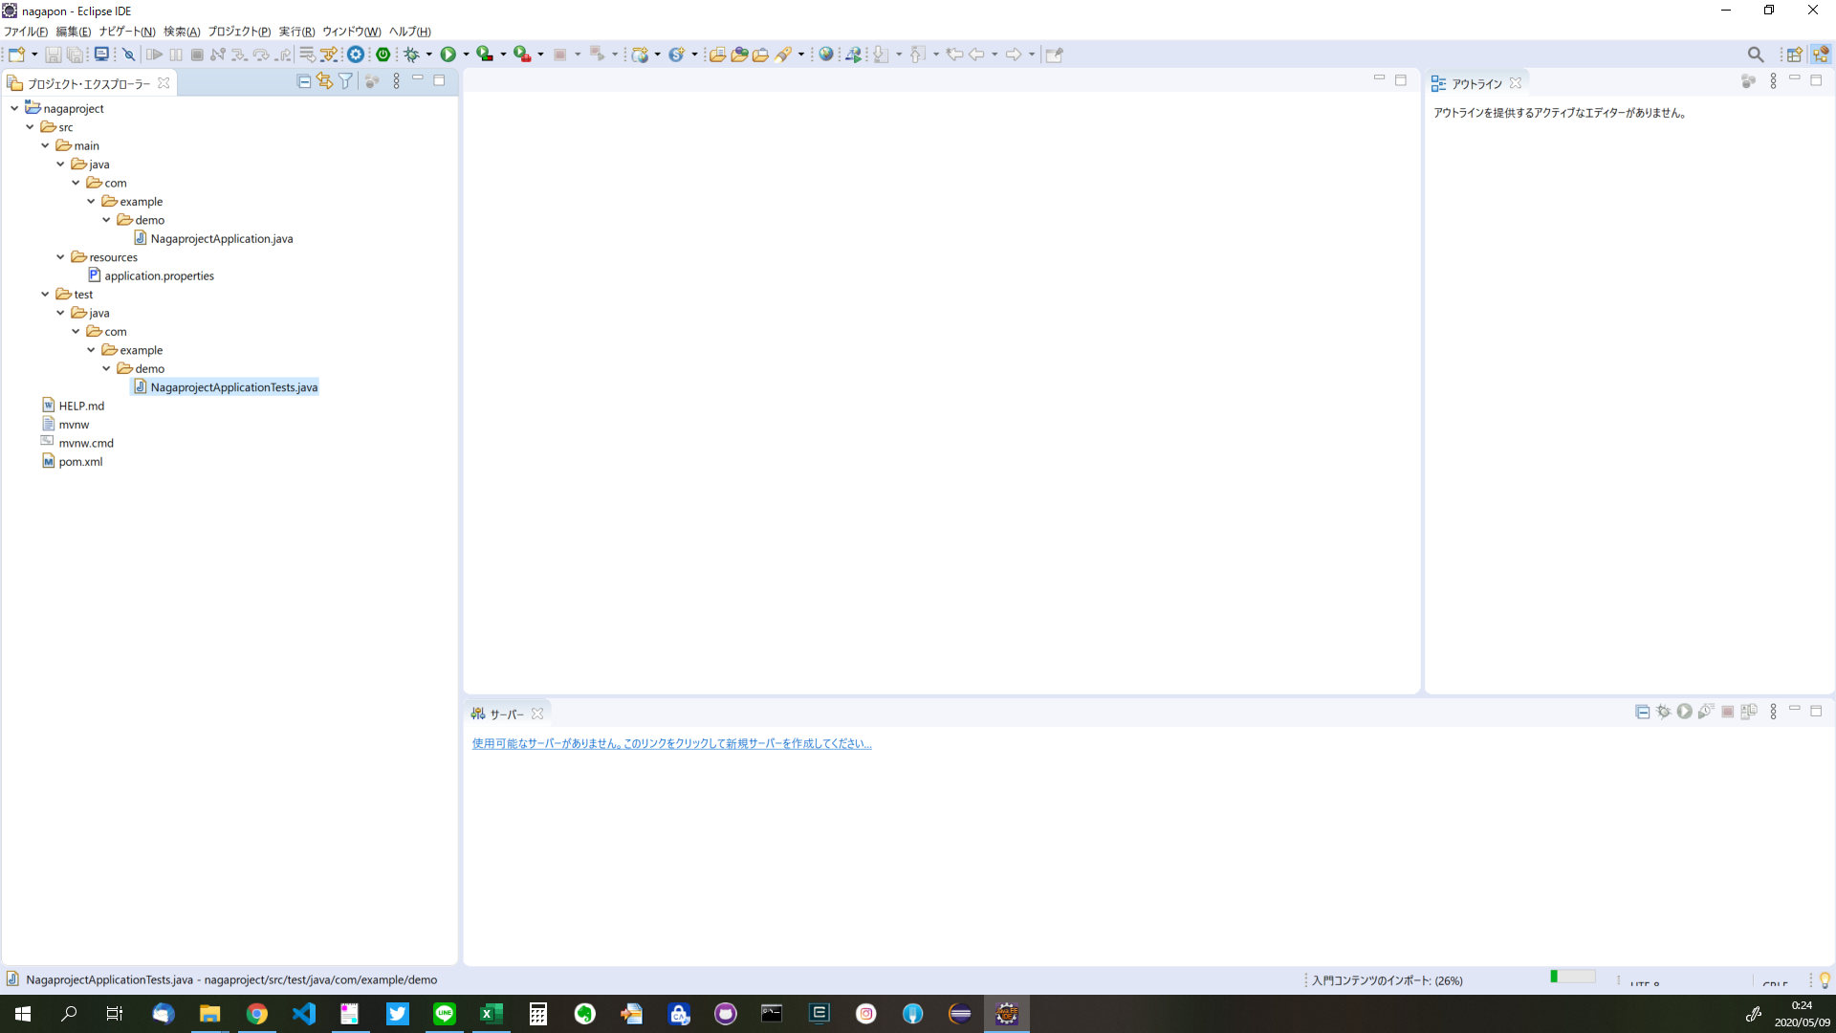

 |  | 緑のバーが表示されてる場合は基本待機です。

